Taxonomias
 | VICERRECTORÍA ACADÉMICA - VICERRECTORÍA DE CALIDAD
 | SISTEMA DE ASEGURAMIENTO DE LA CALIDAD
 | TAXONOMÍAS PARA LA FORMULACIÓN DE RESULTADOS DE APRENDIZAJE

 |  | TAXONOMÍA DE BLOOM PARA LA ERA DIGITAL - ANDREW CHURCHES

 |  | Adquisición de conocimiento |  | Profundización en el conocimiento |  | Creación de conocimiento

 |  | Memoria de información que se expresa por “Reconocimiento, recuerdo”, de hechos específicos aislados. | Habilidad comprender/interpretar el significado de palabras, textos, situaciones, hechos, fenómenos etc. | Habilidad para utilizar hacer uso de aspectos, pensamientos, ideas, conocimientos, representaciones logradas, contextualizadas en nuevas situaciones con el fin de resolver situaciones reales, simuladas o idealizadas; hacer uso práctico de modelos conceptuales para investigar, indagar, explorar y generar nuevas ideas, lo anterior con relación al campo de conomiento y fenómenos concernientes. | El análisis implica la división de un todo en sus partes y la percepción del significado de las mismas en relación con el conjunto a fin de resolver situaciones, problemas, proyectos. El análisis comprende la integración e interacción de un conjunto de elemmentos para el establecimiento de relaciones, la formulación de hipótesis, la acción de cojeturar | Habilidad para formular juicios sobre el valor que para algún propósito dado tienen ciertas ideas, trabajos, materiales, soluciones, métodos. Los juicios pueden ser cuantitativos y/o cualitativos, así como los argumentos que dan soporte a estas ideas. La evaluación debe hacerse con base a la definición de criterios internos y/o externos. | Habilidad para la generación de nuevos conocimientos, soluciones e ideas en torno a una situación especifica implicada en el pensamiento creativo

HABILIDADES |  | Recordar | Comprender | Aplicar | Analizar | Evaluar | Crear

MODELO DE BLOOM AJUSTADA |  | Reconocer | Interpretar | Implementar | Comparar | Revisar | Diseñar
 |  | Listar | Resumir | Desempeñar | Organizar | Formular hipótesis | Construir
 |  | Describir | Inferir | Usar | Deconstruir | Criticar | Planear
 |  | Identificar | Parafrasear | Ejecutar | Atribuir | Experimentar | Producir
 |  | Recuperar | Clasificar |  | Delinear | Juzgar | Idear
PARA FORMULAR RESULTADOS DE APRENDIZAJE EN PROGRAMAS Y CURSOS (Resultados esperados)
 |  | Denominar | Comparar |  | Encontrar | Probar | Trazar
 |  | Localizar | Explicar |  | Estructurar | Detectar | Elaborar
 |  | Encontrar | Ejemplificar |  | Integrar | Monitorear

EN LA ERA DIGITAL
 |  | Resaltar | Categorizar | Subir archivos a un servidor | Recombinar | Revisar | Programar
 |  | Marcar | Etiquetar | Compartir | Enlazar | Moderar | Bloguear
 |  | Hacer búsquedas | Hacer busquedas avanzadas | Editar | Validar | Publicar | Filmar
 |  | Participar en redes sociales | Comentar |  | Recopilar información de medios | Colaborar | Animar
 |  | Marcar sitios favoritos | Suscribir |  | Hacer ingieneria inversa | Participar en redes (Networking) | Participar en una wiki
 |  |  |  |  |  | Reelaborar | Transmitir (podcasting)
 |  |  |  |  |  | Probar

 |  | TAXONOMIA Lorin Anderson y David Krathwohl (Enseñanza, aprendizaje, evaluación)

CATEGORÍAS DE CONOCIMIENTO |  | Reproducción | Conceptualización | Aplicación | Análisis | Evaluación | Creación

PARA FORMULAR RESULTADOS DE APRENDIZAJE EN PROGRAMAS Y CURSOS (Resultados esperados)
DESCRIPCIÓN |  | El propósito de la formación/enseñanza es promover la retención de la información en el mismo sistema de reprentaciones en que es enseñado | El propósito a partir de la enseñanza es la construcción de significados integrando la comunicación y sus formas de expresión oral,escrita y gráfica | Consiste en el uso de procedimientos para realizar ejercicios o resolver problemas | Corresponde con la desintegración/disgregacion de las partes que componen o constituyen un todo (objeto, situación, problema, fenómeno, artefacto, proyecto) para saber o conocer de su estructura y de las relaciones que hay entre sus elementos. En la enseñanza se debe procurar el tránsito entre el pensamento inductivo, deductivo al abductivo. | Consiste en hacer juicios basado en criterios y estándares. Los criterios más usados son: calidad, efectividad, eficiencia y consistencia. Pueden estar determinados por el estudiante o por otros. Los estándares pueden ser cuantitativos o cualitativos y se aplican a los criterios. No todos los juicios son evaluativos, sólo los que usan estándares de desempeño con criterios claramente definidos. | Consiste en unir elementos para formar un todo coherente o funcional

HABILIDADES |  | Recuperar | Ejemplificar | Ejecutar | Organizar | Revisar | Generar
 |  | Recordar | Ilustrar | Realizar | Estructurar | Examinar | Conjeturar
 |  | Reconocer | Referir | Implementar | Integrar | Detectar | Planear
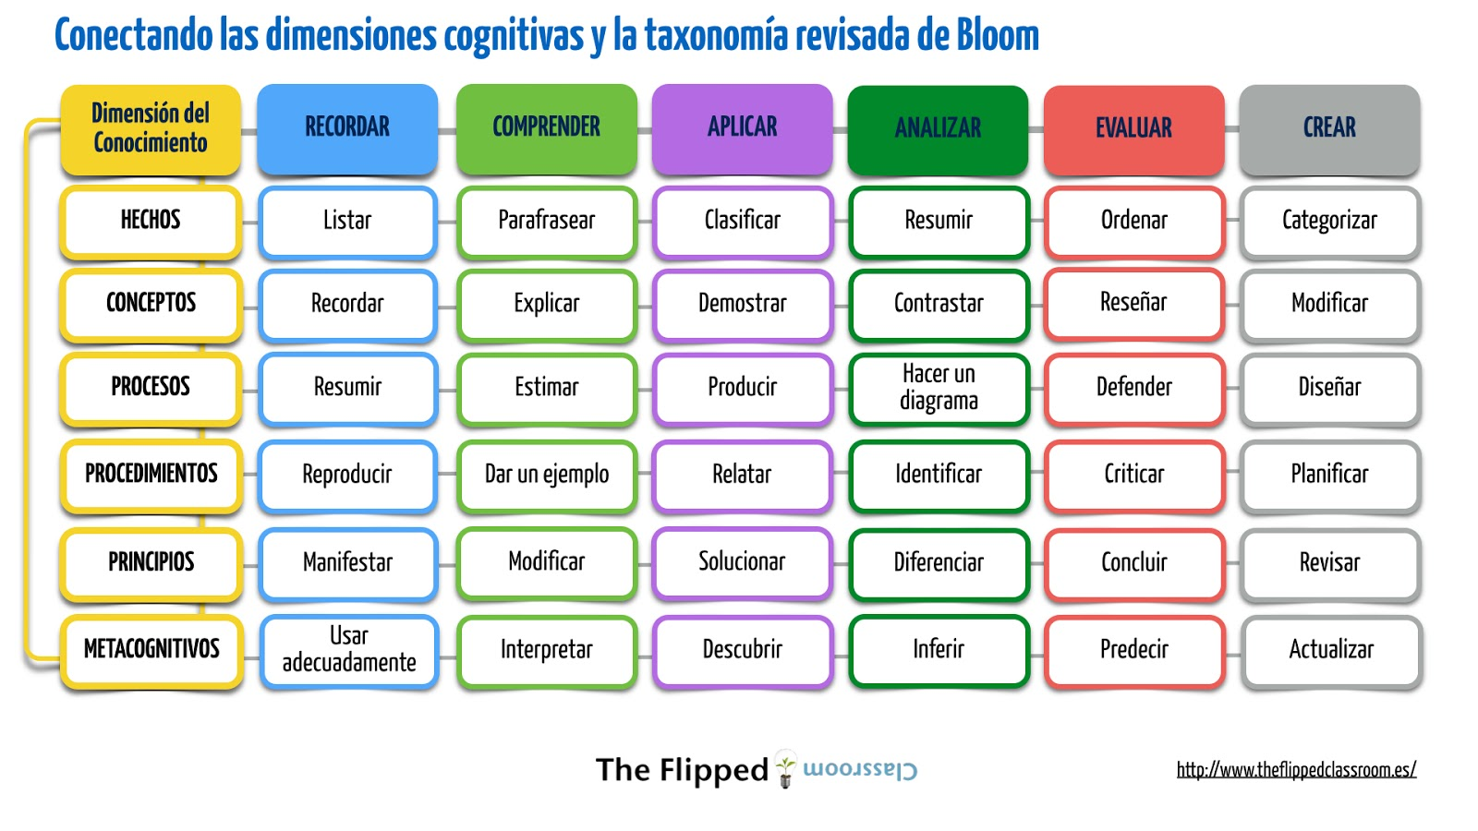
 |  | Identificar | Explicar | Usar | Encontrar coherencia | Monitorear | Diseñar
 |  |  | Construir modelos |  | Esquematizar | Coordinar | Producir
 |  |  |  |  | Analizar sistémicamente | Criticar | Construir
 |  |  |  |  | Atribuir | Juzgar
 |  |  |  |  | Deconstruir

